Menu
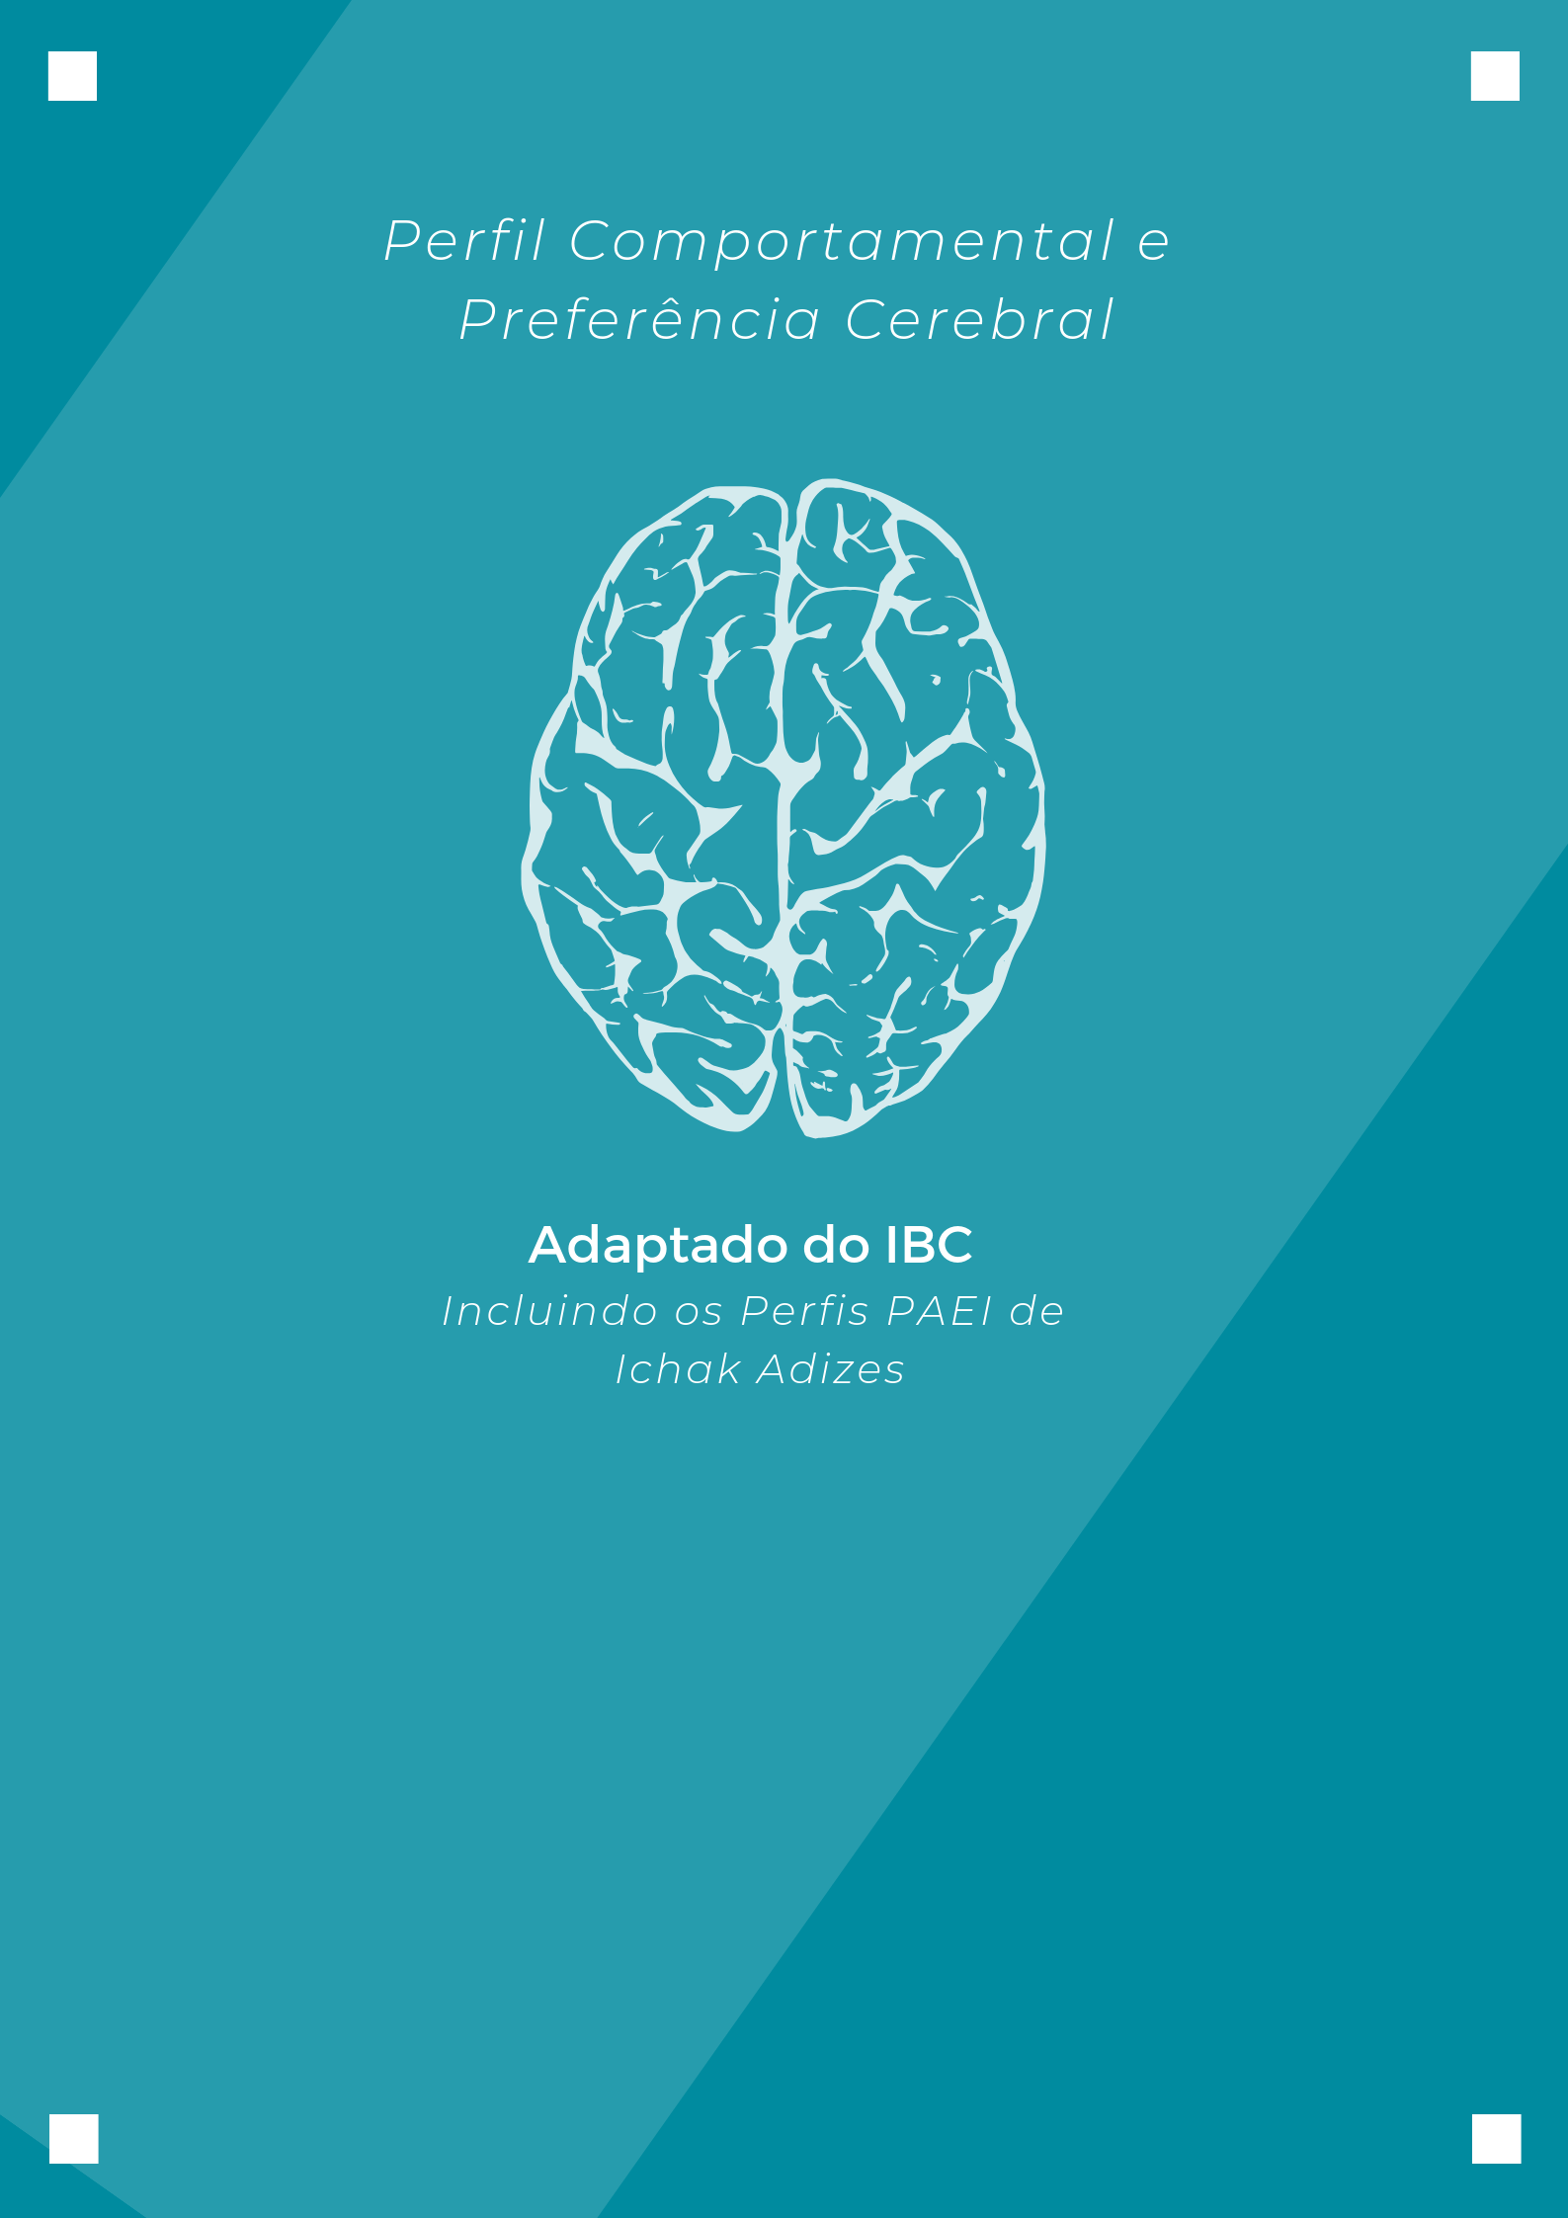
Nome:
Data de Realização:

Pref. cerebral
PREFERÊNCIA CEREBRAL |  |  |  |  |  | <<<< | >>>>

Nome: | 0 |  |  |  |  | Data: | 0

Abaixo segue as partes do cérebro utilizadas e as características principais:

 |  |  | Anterior (O+I) | 6 | 43%
 |  |  | Direito (I+C) | 5 | 36%
 |  |  | Posterior (C+A) | 1 | 7%
 |  |  | Esquerdo (O+A) | 2 | 14%

Anterior (O+I) | 6
 | 6
Direito (I+C) | 5
 | 5
Posterior (C+A) | 1
 | 1
Esquerdo (O+A) | 2
 | 2
PENSANTE

ORGANIZADOR
IDEALIZADOR
 |  |  |  |  | 43%

Detalhista |  |  |  |  |  |  | Amplo
Mecânico |  |  |  |  |  |  | Criativo
Substância |  |  |  |  |  |  | Essência
Preto/branco |  |  |  |  |  |  | Colorido
Cético |  |  |  |  |  |  | Receptivo
Linguagem |  |  |  |  |  |  | Meditativo
Lógico |  |  |  |  |  |  | Artístico
Fechado |  | 14% |  |  |  | 36% | Aberto
Cauteloso |  |  |  |  |  |  | Aventureiro
Repetitivo |  |  |  |  |  |  | Novos caminhos
Verbal |  |  |  |  |  |  | Intuitivo
Memória |  |  |  |  |  |  | Espacial
Análitico |  |  |  |  |  |  | Sintético

ATIVADOR/AÇÃO
COMUNICADOR
 |  |  |  |  | 7%

ATUANTE

Perfil comportamental
RELATÓRIO DE PERFIL COMPORTAMENTAL |  |  | <<<< | >>>>

Nome: |  | 0 | Data: | 0


20 | % | Empreendedor
0 | % | Integrador
4 | % | Produtor
4 | % | Administrador




Características principais
20 | Fazer diferente (Idealização)
4 | Fazer certo (Organização)
Traços comportamentais
 | Criativo, intuitivo, foco no futuro, distraído, curioso, informal e flexível.
 | Detalhista, organizado, estrategista, busca do conhecimento, pontual, conservador, previsivel.
Pontos fortes
 | Idealização, provoca mudanças, antecipa o futuro, criatividade.
 | Organização, passado presente e futuro, consistência, conformidade e qualidade, lealdade e segurança, regras e responsabilidades.
Pontos de melhorias
 | Falta de atenção no presente, impaciência e rebeldia, defender o novo pelo novo, trabalho em equipe, verbalização.
 | Dificuldade de se adaptar a mudanças, pode impedir o progresso, detalhista, estruturado e demasiadamente sistematizado. Melhorar o entusiasmo, flexibilidade, aceitação de outros estilos comportamentais, método de atalho.
Motivações
 | Liberdade de expressão, ausência de controle rígido, oportunidade para delegar.
 | Certeza, compreensão exata das regras, conhecimento especifico, ausência de riscos e erros, ver o produto acabado (começo, meio e fim).
Valores
 | Criatividade e liberdade (inspirar idéias)
 | Ordem e controle

